UNSPRUNG Mass estimation
1
2
3
UNSPRUNG MASS ESTIMATION |  |  |  |  |  |  |  | COMPARISON WITH A REFERENCE VEHICLE
Unsprung mass are calculated by using the mass specified by the user in sheet 'Evaluations mass+Cog' .
The unsprung mass calculation also consider the type of rear axle specidied in sheet 'Input Data'
1
It is possible to detect mistakes in mass specified in sheet 'Evaluations mass+Cog' by comparing the global MNS weight with a reference vehicle already known.
For each sub-system : if the mass difference exceed 3% --> Red
2
3
 |  |  |  |  |  |  | Estimated with figures from sheet 'Evaluations mass+CoG' |  | Copy here the unsprung mass of a refrence vehicle | If delta between Estimation versus Reference < 3% : Green
 |  |  |  |  |  |  |  |  |  | If delta between Estimation versus Reference > 3% : Red

 | STLA-S | Plaque de conception
 | J1X MHEV P2 FWD | Finition |  |  |  |  | L2
 |  | Sièges
 |  | Hybridation
 |  | Pack technique
 |  | Spécificité technique
 |  | Charge utile
 |  | Roues
 |  | Pôle
 |  | Moteur
 |  | Boite
 | Màj du :
 | Précédente diffusion :
 | LES MASSES CI-DESSOUS NE SONT PAS DES VALEURS HOMOLOGUEES. POUR CES DERNIERES CONTACTER LE SERVICE HOMOLOGATION
 |  |  | MASSE A VIDE
 |  |  | EQUIPEMENTS OPTIONNELS

 |  |  | MOTEUR NU
 |  |  | HABILLAGE MOTEUR
 |  |  | BOITE DE VITESSE (avec couplage)
 |  |  | ADAPTATION (avec fluides)

 | DETAIL MASSES NON SUSPENDUES (MNS) |  |  |  |  | components mass without coefficient | MNS with coefficient applied : |  |  | Delta (%) between Estimation and Refrence
 | Masses non suspendues AV |  | Coeff |  |  |  | 109.94 |  | 160.00 | -31.3%
 | FRN | TRANSMISSION AV | C61 | 0.70 |  |  | 0.00 |  |  | /
 | FRN | TRANSMISSION A JOINTS AV | C71 | 0.70 |  | 11.60 | 8.12 |  | 11.00 | -26.2%
 | FRN | ELEMENTS COMMUNS 1C7 | C7Z | 0.70 |  |  | 0.00 |  |  | /
 | FRN | MOYEU – ROULEMENT ROUE AV | E13 | 1.00 |  | 5.70 | 5.70 |  |  | /
 | FRN | ROUE PRINCIPALE | E31 | 0.50 |  | 88.60 | 44.30 |  |  | /
 | FRN | ENJOLIVEUR ROUE | E33 | 0.50 |  |  | 0.00 |  |  | /
 | FRN | INDICATEUR PERTE PRESSION | E34 | 0.50 |  |  | 0.00 |  |  | /
 | FRN | DISQUE – TAMBOUR AV | F11 | 1.00 |  | 15.80 | 15.80 |  |  | /
 | FRN | ETRIER – PLATEAU AV (SANS CABLE) | F21 | 1.00 |  | 13.62 | 13.62 |  |  | /
 | HYD | ELEMENT SUSPENSION AV HYDROPNEUMATIQUE | E16 | 0.70 |  |  | 0.00 |  |  | /
 | LAS | BERCEAU – TRAVERSE TRAIN AV | E11 | 0.00 |  | 22.90 | 0.00 |  |  | /
 | LAS | TRIANGLE BRAS ESSIEU RIGIDE | E12 | 0.40 |  | 8.10 | 3.24 |  |  | /
 | LAS | ELEMENT SUSPENSION AV METALLIQUE | E14 | 0.80 |  | 22.70 | 18.16 |  |  | /
 | LAS | ANTIDEVERS AV | E15 | 0.20 |  | 5.00 | 1.00 |  |  | /
 |  |  |  |  |  |  | 0.00 |  |  | /
 |  |  |  |  |  |  | 0.00 |  |  | /

 | Masses non suspendues AR |  | Coeff | TD | MB |  | 101.34 |  | 141.00 | -28.1%
 | FRN | TRANSMISSION AR ROUES INDEPENDANTES | C62 | 0.70 | 0.70 |  | 0.00 |  |  | /
 | FRN | TRANSMISSION AR TRAIN RIGIDE | C63 | 1.00 | 1.00 |  | 0.00 |  |  | /
 | FRN | TRANSMISSION A JOINTS AR | C73 | 0.70 | 0.70 | 0.20 | 0.14 |  |  | /
 | FRN | MOYEU – ROULEMENT ROUE AR | E24 | 1.00 | 1.00 | 7.60 | 7.60 |  |  | /
 | FRN | ROUE PRINCIPALE | E31 | 0.50 | 0.50 | 88.60 | 44.30 |  |  | /
 | FRN | ENJOLIVEUR ROUE | E33 | 0.50 | 0.50 |  | 0.00 |  |  | /
 | FRN | INDICATEUR PERTE PRESSION | E34 | 0.50 | 0.50 |  | 0.00 |  |  | /
 | FRN | DISQUE – TAMBOUR AR | F31 | 1.00 | 1.00 | 24.21 | 24.21 |  |  | /
 | FRN | ETRIER – PLATEAU AR (SANS CABLE) | F41 | 1.00 | 1.00 | 0.00 | 0.00 |  |  | /
 | HYD | ELEMENT SUSPENSION AR HYDROPNEUMATIQUE | E28 | 0.35 | 0.35 |  | 0.00 |  |  | /
 | LAS | BERCEAU – TRAVERSE TRAIN AR | E21 | 0.64 | 0.00 | 30.70 | 19.65 |  |  | /
 | LAS | BRAS SUSPENSION AR – ENS. BRAS – FUSEE | E22 | 0.55 | 0.55 | 0.00 | 0.00 |  |  | /
 | LAS | ESSIEU RIGIDE – GUIDAGE | E23 | 0.50 | 0.50 |  | 0.00 |  |  | /
 | LAS | ELEMENT SUSPENSION AR METALLIQUE | E25 | 0.50 | 0.75 | 10.90 | 5.45 |  |  | /
 | LAS | ANTIDEVERS AR | E26 | 0.20 | 0.20 | 0.00 | 0.00 |  |  | /
 |  |  |  |  |  |  | 0.00 |  |  | /
 |  |  |  |  |  |  | 0.00 |  |  | /

V2.0 update follow-up
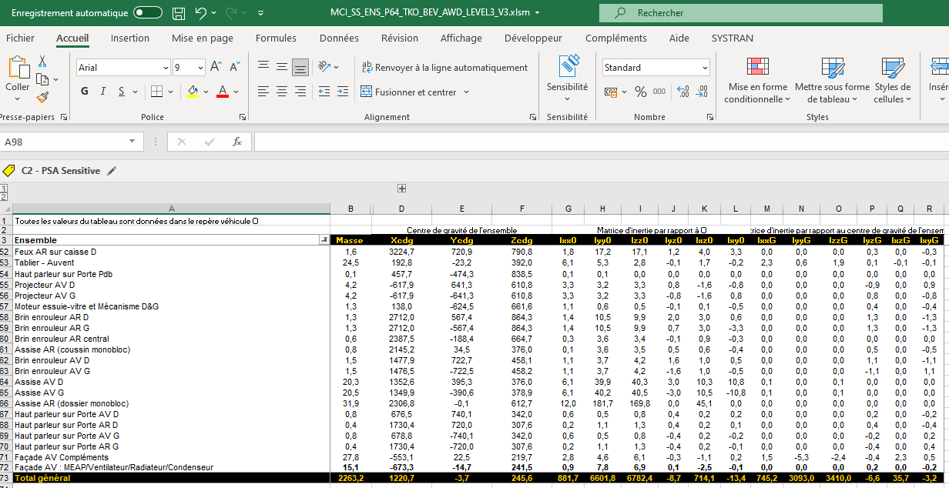
 | Outil de référence WGHT : Outil_eval_CdG_V1.0.xlsx (00987_19_00164)
 | Problème à traiter : | Qui a rencontré / Quand : | Action de progrès : | Pilote / Quand : | Avancement :
1 | Problème : Importantes variations de x/z cdg (de l’ordre de 20mm en Z) entre les estimations AVP au JAP, les remontages RdfnU, puis TKO sur les silhouettes P64 (Bev principalement). | Grégory / Yvan / Thierry | Quoi : Robustifier les hypothèses de positionnement des masses des sous-système : | Gilles / août-22 | 10/08/2022 : - Revue globale de l'outil réalisée (correction erreurs formules, réaffectation de sous-systèmes, adaptation des facteurs de positionnement des Cdg). - Test réalisé pour un P64 BEV AWD Level3 à partir du fichier de remontage numérique MCI_SS_ENS_P64_TKO_BEV_AWD_LEVEL3_V3.xlsm (docinfo : 00987_22_00103). --> Résultats obtenus : - MAV : 2262,3kg (2263,2mm au remontage num) - X CdG : 1238mm (1221mm au remontage num) --> Attention Cdg à 1330mm dans Cas deCahrge P64. - Y Cdg : -3,5mm (-3,7mm au remontagenum ) - Z cdg : 246,7mm (245,6mm dau remontage num)
 | Causes identifiées : |  | Comment :
 | 1) Trop d’écarts entre le véhicule à estimer (P64 Bev) et le véhicule de référence (P84 ICE). Manque de retex/connaissance pour correctement estimer les briques du cascading en AVP. |  | - Tester l’outil avec un P64 BEV AWD à Injecter les valeurs du 1/5ième + DEC5 + positions issues des remontages numériques TKO.
 | 2) Les hypothèses utilisées par l’outil (positionnement par lot) ne sont pas nécessairement ‘juste’. |  | - Analyser les écarts et corriger les positionnements des CDG
 |  |  | - Compléter la liste des inputs si nécessaire.
2 | Problème : Le contenu de chaque découpage utilisé dans l’outil n’est pas toujours explicite et trivial à interpréter à Risque d’erreur d’interprétation. | Grégory / Yvan / Thierry | Quoi : Clarifier le contenu de chaque sous-système A2MAC1 utilisé dans l’outils AVP. | Gilles / août-22 | 12/08/2022 : - Copie du dictionnaire DEC5 <--> A2MAC1 intégré dans l'outil. Avec rappel lien vers version officielle. - Reste à faire : 1) Reprendre la table de l'onglet 'INPUTS 2' afin qu'elle soit strictement identique au Bookmark MICV A2MAC1. --> Voir nécessité. 2) Ajouter liste des DEC5 en face de chaque sous-système.
 |  |  | Comment :
 |  |  | - Mettre à disposition dans l’outil la table d’équivalence construite pour l’outil Benchmark à Clairement notifier le lien vers la table de référence à jour dans l’outil Bench.
 |  |  | - Etudier faisabilité / Utilité de lister les codes découpage xPSA en face de chaque ligne de l’onglet ‘Evaluation’
3 | Problème : Il est nécessaire re remplir manuellement toutes les masses des sous-systèmes lorsque le veh de réf n’a pas été démonté par A2MAC1. |  | Quoi : Permettre d’injecter directement dans l’onglet Evaluation les masses converties d’un DEC5 vers un découpage A2MAC1. | Olivier + Laurent
 |  |  | Comment : | Sep-22
 |  |  | - Compléter la matrice d’équivalence DEC5 à A2MAC1 pour intégrer les niveaux 3 et 4 (quand nécessaire).
 |  |  | - Gérer dans l’outil Bench deux tableaux de sortie DEC5 à A2MAC1 (1 avec les niveaux 1 et 2, l’autre avec les niveaux 1 à 4).
4 | Problème : Le calcul des MNS est ‘caché’, nécessite de rigoureusement détailler les masses des sous-systèmes. |  | Quoi : Mettre en évidence les inputs utilisées pour calculer les MNS et visualiser les écarts avec le véhicule de référence. | Gilles / août-22 | 10/08/2022 : - Traité. - Intégré dans fichier version docinfo à partir de v2.0.
 | Problèmes : Le contrôle de la justesse des MNS sorties par l’outil n’est pas ‘instantané’. |  | Comment : - Remettre en forme et rendre visible le calcul des MNS.
 |  |  | - Reprendre le formalisme d’un DEC5.
 |  |  | - Afficher une comparaison des MNS estimées avec celles du véhicule de ref (format DEC5).
5 | Problème : Les données relatives aux moteurs (masses et cdg) référencées dans l’onglet ‘Input Data’ ne sont pas nécessairement à jour et leur prise en compte (position) reste macro. |  | Quoi : Assurer l’utilisation de données ‘moteur’ à jour. Assurer une correcte répartition dans le véhicule. | Gilles Sept-Oct-22 | 12/08/2022 : - Reste à faire = Mettre à jour les CdG des différentes motorisations à partir de la BDD : 00987_15_00582 21/11/2022 : - Mise à jour à partir de la BDD moteur effectuée.
 |  |  | Comment :
 |  |  | - Mise à jour des inputs et des formules de prise en compte.
 |  |  | - Intégration plus précise des différents motorisations électriques.
6 | Problème : L’estimation du Zcdg par rapport au sol doit être consommée avec précaution car elle fait appel à des données d’entrée non nécessairement vérifiées. |  | Quoi : Mettre en place un warning sur les données d’entrée du Zcdg (centre d eroue…). | Gilles Sept-Oct-22 | 12/08/2022 : - Changement de la méthode d'estimation du CdG par rapport au sol --> Utilisation de la position des MNS recalée pour chaque sol.

7 | Problème : L’outil ne génère que des estimations en masse à vide. |  | Quoi : Intégrer des estimations en MTAC. | Gilles / Nov-22 | 12/08/2022 : - Modification du fichier afin d'estimer la position du CdG en configuration MTAC. - Méthode utilisée = repositionnement de chaque masse non suspendue à partir de l'écart entre le sol de REF et le sol MTAC (calculté en calculant la raideur des suspensions à partir des positions des sols MAV et REF du 1/5ième).
 |  |  | Comment :
 |  |  | - Ajouter une prise en compte des options, passager et EMC.

